ČASŤ_2_Lesnícke uniformy
 | Názov zákazky: Lesnícke oblečenie |  |  |  |  |  |  | Príloha č. 10

 | Obchodné meno/názov:
 | Sídlo podnikania/adresa:
 | IČO:

ČASŤ 2_Lesnícke uniformy
p.č. | Názov tovaru | Špecifikácia predmetu zákazky | Veľkosť | Požiadavka na výrobok | Merná jednotka (MJ) | Množstvo (MJ) za 2 roky | Cena v EUR bez DPH za (MJ) | Cena spolu v EUR bez DPH
1 | Sako pánske - reprezentačná uniforma s logom | Sako má klasický strih, ktorý je členený a doplnený tvarovacími odševkami na predných dieloch a zadný diel je členený v stredovej línii. Zapínanie na prednom diely je na 3 ozdobné dvojdierkové plastové gombíky vo farbe saka o priemere 20 mm, cípy v dolnom kraji sú mierne zaoblené. Predné diely sú doplnené tvarovacími odševkami. Sako má zaoblenú fazónku, ktorá je prichytená na oboch stranách ozdobným dvojdierkovým plastovým gombíkom vo farbe saka o priemere 20 mm. Stojačikový golier je lemovaný zelenou výpustkovou tkaninou. Na prednom diele stojačika je zelenou farbou v pravom aj ľavom rohu vyšitá smreková ratolesť s malým lipovým lístkom. Na ľavom polpredku saka je v úrovni výšky hrudníka umiestnené dvojvýpustkové vrecko, do ktorého sa schováva príklopka so suchým zipsom určená na upevnenia označenia (výložky) s rozmerom 40,60 mm x 100 mm. Presné špecifikácie výložiek budú upresnené v objednávkach. V línii bokov sú na predných dieloch umiestnené dvojvýpustkové vrecká. Vo vnútri saka sa nachádzajú prsné vrecká a cigaretové vrecko. Podkladová podsádka fazónky je v členiacom šve s podšívkou ozdobne lemovaná výpustkou. Rukávy saka sú dvojdielne, ukončené rázporkom, so zapínaním na 2 dvojdierkové ozdobné plastové gombíky s priemerom 15 mm vo farbe saka v dolnom kraji. Na pravom rukáve saka, v časti ramena, je umiestnené vyšité logo LESY SR, š. p. o rozmeroch 27 mm x 45,90 mm. Na ľavom rukáve saka, v časti ramena je našitá kruhová nášivka o priemere 70 mm. Súčasťou každého výrobku je náhradný gombík každého použitého druh. Požaduje sa, aby bol výrobok označený etiketou, ktorá musí byť viditeľná, čitateľná, trvalá, prístupná a pevne pripevnená (prišitím, vyšitím alebo vytlačením), text etikety musí byť v slovenčine s uvedením informácie o materiálovom zložení výrobku a informáciou o spôsobe údržby (štítok s označením symbolov ošetrenia a to v poradí: pranie, bielenie, sušenie, žehlenie, profesionálne ošetrenie textílií (chemické čistenie). Štítok s označením: ná | 48-64 | Certifikát OEKO-TEX® Standart 100 Predloženie vzorky výrobku veľkosť 54 vzorka potvrdená skúšobňou | ks | 400.00 | 0.00 | 0.00 | 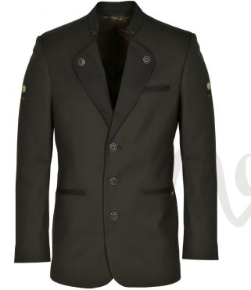
2 | Nohavice pánske (k saku položka č.1) - reprezentačná uniforma | Strih nohavíc je klasický, mierne sa zužujúci smerom k dolnej záložke. Nohavice majú pevný tvarovaný pásec šírky 4 cm doplnený o pútka na opasok. Zapínanie je v prednom diele na klasický zipsový rázporok a štvordierkový nohavicový plastový gombík s priemerom 12 mm v páse vo farbe nohavíc, pričom vnútri nohavíc sa nachádza doplňujúce zapínanie na nohavicový háčik. Vrecká sú bočné včlenené po okraji preštepované. Na zadných dieloch sú tvarovacie pásové odševky. Na pravej strane zadného dielu je všité dvojvýpustkové vrecko s preštepovanou príklopkou na štvordierkový nohavicový plastový gombík s priemerom 12 mm. Nohavice sú žehlené na puky. Súčasťou každého výrobku je náhradný gombík každého použitého druhu. Požaduje sa, aby bol výrobok označený etiketou, ktorá musí byť viditeľná, čitateľná, trvalá, prístupná a pevne pripevnená (prišitím, vyšitím alebo vytlačením), text etikety musí byť v slovenčine s uvedením informácie o materiálovom zložení výrobku a informáciou o spôsobe údržby (štítok s označením symbolov ošetrenia a to v poradí: pranie, bielenie, sušenie, žehlenie, profesionálne ošetrenie textílií (chemické čistenie). Štítok s označením: názov výrobcu, veľkostné označenie, materiálové zloženie) STN EN ISO 3758. Etikety sú všité z rubu pod páscom nad pravým zadným vreckom. Výrobok bude označený papierovou visačkou, na ktorej bude uvedené: výrobca ( dodávateľ ), označenie výrobku, veľkosť. Výrobok sa dodáva zabalený do polyetylénovej fólie alebo iného vhodného obalového materiálu podobného charakteru, zavesené na ramienkach, ktorý zabezpečuje ochranu pred znečistením. Materiál: 54% Polyester ± 5%,44 % Vlna ± 5%, 2% Elastan ±10 % Hmotnosť: zmes min. 22 | 48-64 | Certifikát OEKO-TEX® Standart 100 Predloženie vzorky výrobku veľkosť 54 vzorka potvrdená skúšobňou | ks | 400.00 | 0.00 | 0.00
3 | Sako dámske - reprezentačná uniforma s logom | Strih je klasický, s dámskym princesovým tvarovaním, zapínanie v prednom diele na 3 plastové dvojdierkové gombíky vo farbe saka, cípy v dolnom kraji sú zaoblené. Predné diely sú doplnené tvarovacími odševkami. Zadný diel je členený aj v stredovej línii. Sako má zaoblenú fazónku a stojačikový golier, ktoré sú lemované zelenou výpustkou. Na prednom diele stojačika v pravom aj ľavom rohu je vyšitá smreková ratolesť s lipovým lístkom zelenou farbou. Na ľavom polpredku saka je v úrovni výšky hrudníka umiestnené dvojvýpustkové vrecko, do ktorého sa schováva príklopka so suchým zipsom určená na upevnenie označenia (výložky) s rozmerom 40, 6 mm x 100 mm. Presná špecifikácia výložky bude dodaná pri objednávke .V línii bokov sú na predných dieloch umiestnené umiestnené dvojvýpustkové vrecká. Vnútri saka sa nachádza vnútorné odkladacie vrecko. Rukávy saka sú dvojdielne, ukončené rázporkom, so zapínaním na 2 dvojdierkový ozdobné plastové gombíky vo farbe saka v dolnom kraji. Na pravom rukáve saka, v časti ramena je umiestnené vyšité logo LESY SR, š. p. o rozmerov 27 mm x 45,90 mm. Na ľavom rukáve saka, v časti ramena je našitá kruhová nášivka o priemere 70 mm. Súčasťou každého výrobku je náhradný gombík každého použitého druhu. Požaduje sa, aby bol výrobok označený etiketou, ktorá musí byť viditeľná, čitateľná, trvalá, prístupná a pevne pripevnená (prišitím, vyšitím alebo vytlačením), text etikety musí byť v slovenčine s uvedením informácie o materiálovom zložení výrobku a informáciou o spôsobe údržby (štítok s označením symbolov ošetrenia a to v poradí: pranie, bielenie, sušenie, žehlenie, profesionálne ošetrenie textílií (chemické čistenie). Štítok s označením: názov výrobcu, veľkostné označenie, materiálové zloženie) STN EN ISO 3758. Etikety sú všité v ľavom bočnom šve. Výrobok bude označený papierovou visačkou, na ktorej bude uvedené: výrobca ( dodávateľ ), označenie výrobku, veľkosť. Výrobok sa dodáva zabalený do polyetylénovej fólie alebo iného vhodného obalov | 36-50 | Certifikát OEKO-TEX® Standart 100 Predloženie vzorky výrobku veľkosť 40 | ks | 100.00 | 0.00 | 0.00 | 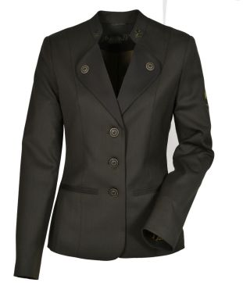
4 | Nohavice dámske (k položke č.3) - reprezentačná uniforma | Strih nohavíc je klasický, mierne sa zužujúci smerom k dolnej záložke, so zníženým pásom do oblasti bokov. Nohavice majú pevný tvarovaný pásec šírky 4 cm doplnený o pútka na opasok. Zapínanie je v prednom diele na klasický zipsový rázporok a štvordierkový nohavicový plastový gombík s priemerom 12 mm v páse vo farbe nohavíc, pričom vnútri nohavíc sa nachádza doplňujúce zapínanie na nohavicový háčik. Na zadných dieloch sú tvarovacie pásové odševky. Nohavice sú žehlené na puky. Súčasťou každého výrobku je náhradný gombík každého použitého druhu. Požaduje sa, aby bol výrobok označený etiketou, ktorá musí byť viditeľná, čitateľná, trvalá, prístupná a pevne pripevnená (prišitím, vyšitím alebo vytlačením), text etikety musí byť v slovenčine s uvedením informácie o materiálovom zložení výrobku a informáciou o spôsobe údržby (štítok s označením symbolov ošetrenia a to v poradí: pranie, bielenie, sušenie, žehlenie, profesionálne ošetrenie textílií (chemické čistenie). Štítok s označením: názov výrobcu, veľkostné označenie, materiálové zloženie) STN EN ISO 3758. Etikety sú všité z rubu pod pásec na ľavom zadnom diele. Výrobok bude označený papierovou visačkou, na ktorej bude uvedené: výrobca ( dodávateľ ), označenie výrobku, veľkosť. Výrobok sa dodáva zabalený do polyetylénovej fólie alebo iného vhodného obalového materiálu podobného charakteru, zavesené na ramienkach, ktorý zabezpečuje ochranu pred znečistením. Materiál: 54% Polyester ± 5%,44 % Vlna ± 5%, 2% Elastan ± 10 % Hmotnosť: zmes min. 220 g/m ± 10% Farba: Pantone 19-0414 TCX alebo 19-0509 TCX, podľa farby položky č.3 | 36-50 | Certifikát OEKO-TEX® Standart 100 Predloženie vzorky výrobku veľkosť 40 | ks | 100.00 | 0.00 | 0.00
5 | Sukňa dámska (k položke č.3) - reprezentačná uniforma | Jednoduchá sukňa rovného strihu. Skladá sa z troch dielov, jeden predný diel a dva zadné diely. Pri pásovom okraji je všitý zips a pri dolnom okraji je ukončená dotykovým rázporkom. Sukňa je všitá do pásca širokého 3 cm. Predný diel má dva pásové odševky, prežehlené z rubnej strany smerom k bočnému švu. Zadný diel sa skladá z dvoch dielov. Na každom z nich je zhotovený odševok prežehlený z rubnej strany smerom k bočnému švu. V strede zadného dielu v pásovom okraji je zhotovený obojstranne prekrytý zipsový rázporok a v dolnom okraji je zhotovený dotykový rázporok. Pravá strana pásca je ukončená rovno a prečnieva cez pás sukne 3 cm, kde je vyšitá dierka. Ľavá strana je ukončená zarovno s pásovým okrajom a na ňom je prišitý plastový štvordierkový gombík s priemerom 12 mm vo farbe sukni. Z rubnej strany na bočných švoch sú pod pásom vložené pútka na zavesenie sukne. Zips je obojstranne prekrytý. Dolný rázporok dotykový je dlhý 20 cm a v hornom kraji zaistený preštepovaním. Dolná záložka je široká 4 cm. Súčasťou každého výrobku je náhradný gombík každého použitého druhu. Požaduje sa, aby bol výrobok označený etiketou, ktorá musí byť viditeľná, čitateľná, trvalá, prístupná a pevne pripevnená (prišitím, vyšitím alebo vytlačením), text etikety musí byť v slovenčine s uvedením informácie o materiálovom zložení výrobku a informáciou o spôsobe údržby (štítok s označením symbolov ošetrenia a to v poradí: pranie, bielenie, sušenie, žehlenie, profesionálne ošetrenie textílií (chemické čistenie). Štítok s označením: názov výrobcu, veľkostné označenie, materiálové zloženie) STN EN ISO 3758. Etikety sú všité z rubu pod pásec na ľavom zadnom diele. Výrobok bude označený papierovou visačkou, na ktorej bude uvedené: výrobca ( dodávateľ ), označenie výrobku, veľkosť. Výrobok sa dodáva zabalený do polyetylénovej fólie alebo iného vhodného obalového materiálu podobného charakteru, zavesené na ramienkach, ktorý zabezpe | 36-50 | Certifikát OEKO-TEX® Standart 100 Predloženie vzorky výrobku veľkosť 40 | ks | 100.00 | 0.00 | 0.00
6 | Viazanka s logom LESY SR | V spodnej časti viazanky, na pravej strane je logo 1,5 cm široké a vzdialené 5,5 cm od spodu. Logo je zapracované technológiou potlače, pomocou prenosnej fólie a následného zalisovania na potlačený materiál. Je zlatej matnej farby a je vyhotovené technológiou potlače, pomocou prenosnej fólie a následného zalisovania na potlačený materiál. Rozmery dĺžka 146-150 cm, šírka 7,5 cm (v najširšom mieste viazanky). Ukončenie viazanky zo zadnej strany – v hrubšej časti je zadná strana viazanky ukončená stehom cca 4 - 4,5cm od spodného okraju a v tenšej časti viazanky je ukončená stehom cca 2cm od spodného okraju kravaty. Na zadnej strane je pasantíno ( uško, cez ktoré sa prevlieka užšia časť viazanky). Požaduje sa, aby bol výrobok označený etiketou, ktorá musí byť viditeľná, čitateľná, trvalá, prístupná a pevne pripevnená (prišitím, vyšitím alebo vytlačením), text etikety musí byť v slovenčine s uvedením informácie o materiálovom zložení výrobku a informáciou o spôsobe údržby (štítok s označením symbolov ošetrenia a to v poradí: pranie, bielenie, sušenie, žehlenie, profesionálne ošetrenie textílií (chemické čistenie). Štítok s označením: názov výrobcu, veľkostné označenie, materiálové zloženie) STN EN ISO 3758. Výrobok bude označený papierovou visačkou, na ktorej bude uvedené: výrobca ( dodávateľ ), označenie výrobku, veľkosť. Výrobok sa dodáva zabalený do polyetylénovej fólie alebo iného vhodného obalového materiálu podobného charakteru. Materiál: 100 % Polyester tkaný ± 5% - olivovozelenej farby. Podšívka: 100 % Polyester ± 5%, vnútorná vložka viazanky: 100% Polyester ± 5% Hmotnosť: 130 ± 5 % g/m2 | xxx | Certifikát OEKO-TEX® Standart 100 Predloženie vzorky | ks | 400.00 | 0.00 | 0.00
7 | Sako pánske poľovnícke č.1 | Klasický strih saka je členený a doplnený tvarovacími odševkami na predných dieloch. Zapínanie v prednom diele po celej dĺžke na dvojdierkové gombíky z parohoviny, cípy v dolnom kraji sú rovné. Sako nemá fazónku len stojačikový golier. Na prednom diele stojačika sú zelenou farbou, v pravom aj ľavom rohu, vyšité dubové lístky alebo iný lesnícky motív. Na ľavom polpredku saka je v úrovni výšky hrudníka umiestnené dvojvýpustkové vrecko. V línii bokov sú na predných dieloch umiestnené dvojvýpustkové vrecká, pod ktorými sú vyšité dubové lístky alebo iný lesnícky motív. Vo vnútri saka sa nachádzajú prsné vrecká a cigaretové vrecko. Podkladová podsádka fazónky je v členiacom šve s podšívkou ozdobne lemovaná výpustkou. Rukávy saka sú dvojdielne, ukončené rázporkom, so zapínaním na dva dvojdierkové gombíky z parohoviny v dolnom kraji. Súčasťou každého výrobku je náhradný gombík každého použitého druhu. Požaduje sa, aby bol výrobok označený etiketou, ktorá musí byť viditeľná, čitateľná, trvalá, prístupná a pevne pripevnená (prišitím, vyšitím alebo vytlačením), text etikety musí byť v slovenčine s uvedením informácie o materiálovom zložení výrobku a informáciou o spôsobe údržby (štítok s označením symbolov ošetrenia a to v poradí: pranie, bielenie, sušenie, žehlenie, profesionálne ošetrenie textílií (chemické čistenie). Štítok s označením: názov výrobcu, veľkostné označenie, materiálové zloženie) STN EN ISO 3758. Etikety sú všité v ľavom bočnom šve. Výrobok bude označený papierovou visačkou, na ktorej bude uvedené: výrobca ( dodávateľ ), označenie výrobku, veľkosť. Výrobok sa dodáva zabalený do polyetylénovej fólie alebo iného vhodného obalového materiálu podobného charakteru, zavesené na ramienkach, ktorý zabezpečuje ochranu pred znečistením. Materiál: 70% Vlna ± 5% a 30% Polyester ± 5% s nekrčivou úpravou | 46-66 | Certifikát OEKO-TEX® Standart 100 | ks | 100.00 | 0.00 | 0.00
8 | Nohavice pánske (k položke č.7) | Nohavice harmonizujú s predchádzajúcim poľovníckym sakom č.1 a spolu vytvárajú spoločenský odev. Strih nohavíc je klasický, mierne sa zužujúci smerom k dolnej záložke. Nohavice majú pevný tvarovaný pásec šírky 4cm doplnený o pútka na opasok. Zapínanie je v prednom diely na klasický zipsový rázporok a štvordierkový gombík v páse o priemere 12 mm, pričom vo vnútri nohavíc sa nachádza doplňujúce zapínanie na nohavicový háčik. Majú 2 včlenené bočné vrecká. Na zadných dieloch sú tvarovacie pásové odševky. Na pravej strane zadného dielu je všité dvojvýpustkové vrecko. Nohavice sú žehlené na puky. Súčasťou každého výrobku je náhradný gombík každého použitého druhu. Požaduje sa, aby bol výrobok označený etiketou, ktorá musí byť viditeľná, čitateľná, trvalá, prístupná a pevne pripevnená (prišitím, vyšitím alebo vytlačením), text etikety musí byť v slovenčine s uvedením informácie o materiálovom zložení výrobku a informáciou o spôsobe údržby (štítok s označením symbolov ošetrenia a to v poradí: pranie, bielenie, sušenie, žehlenie, profesionálne ošetrenie textílií (chemické čistenie). Štítok s označením: názov výrobcu, veľkostné označenie, materiálové zloženie) STN EN ISO 3758. Etikety sú všité z rubu pod páscom nad pravým zadným vreckom. Výrobok bude označený papierovou visačkou, na ktorej bude uvedené: výrobca ( dodávateľ ), označenie výrobku, veľkosť. Výrobok sa dodáva zabalený do polyetylénovej fólie alebo iného vhodného obalového materiálu podobného charakteru, zavesené na ramienkach, ktorý zabezpečuje ochranu pred znečistením. Materiál: 44 % vlna ± 5%, 54 % PES ± 5%, 2% elastan ± 5% Hmotnosť: zmes 290 g/m ±5% Farba: Pantone 1 | 48-64 | Certifikát OEKO-TEX® Standart 100 | ks | 100.00 | 0.00 | 0.00
9 | Sako pánske poľovnícke č.2 | Klasický strih, členený a doplnený tvarovacími odševkami na predných dieloch. Zapínanie v prednom diely na dva dvojdierkové plastové ozdobné gombíky vo farbe saka s priemerom 20 mm, cípy v dolnom kraji sú mierne zaoblené. Sako má zaoblenú fazónku a stojačikový golier, ktoré sú lemované hnedou výpustkovou tkanicou. Na prednom diele stojačika sú hnedou farbou v pravom aj ľavom rohu vyšité dubové lístky. Na ľavom polpredku saka je v úrovni výšky hrudníka umiestnené dvojvýpustkové vrecko. V línii bokov sú na predných dieloch umiestnené dvojvýpustkové vrecká s príklopkou, ktorej okraje sú lemované hnedou výpustkovou tkanicou. Vo vnútri saka sa nachádzajú prsné vrecká a cigaretové vrecko. Podkladová podsádka fazónky je v členiacom šve s podšívkou ozdobne lemovaná výpustkou. Rukávy saka sú dvojdielne, ukončené rázporkom, so zapínaním na štyri dvojdierkové gombíky v dolnom kraji s priemerom 12 mm vo farbe saka. Sako je doplnené a hnedým lemovaním okolo vreciek, na lakti je doplnené sivo-hnedým materiálom. Súčasťou každého výrobku je náhradný gombík každého použitého druhu. Požaduje sa, aby bol výrobok označený etiketou, ktorá musí byť viditeľná, čitateľná, trvalá, prístupná a pevne pripevnená (prišitím, vyšitím alebo vytlačením), text etikety musí byť v slovenčine s uvedením informácie o materiálovom zložení výrobku a informáciou o spôsobe údržby (štítok s označením symbolov ošetrenia a to v poradí: pranie, bielenie, sušenie, žehlenie, profesionálne ošetrenie textílií (chemické čistenie). Štítok s označením: názov výrobcu, veľkostné označenie, materiálové zloženie) STN EN ISO 3758. Etikety sú všité v ľavom bočnom šve. Výrobok bude označený papierovou visačkou, na ktorej bude uvedené: výrobca ( dodávateľ ), označenie výrobku, veľkosť. Výrobok sa dodáva zabalený do polyetylénovej fólie alebo iného vhodného obalového materiálu podobného charakteru, zavesené na ramienkach, ktorý zabezpečuje ochranu pred znečiste | 48-64 | Certifikát OEKO-TEX® Standart 100 | ks | 100.00 | 0.00 | 0.00
10 | Nohavice pánske (k položke č.9) | Nohavice harmonizujú s predchádzajúcim poľovníckym sakom č.2 a spolu vytvárajú spoločenský odev. Strih nohavíc je klasický, mierne sa zužujúci smerom k dolnej záložke. Nohavice majú pevný tvarovaný pásec šírky 4cm doplnený o pútka na opasok. Zapínanie je v prednom diele na klasický zipsový rázporok a štvordierkový gombík v páse vo farbe nohavíc, pričom vo vnútri nohavíc sa nachádza doplňujúce zapínanie na nohavicový háčik. Vrecká sú všité, dvojvýpustkové, blízko bočných krajov. Na zadných dieloch sú tvarovacie pásové odševky. Na pravej strane zadného dielu je všité dvojvýpustkové ozdobné vrecko. Nohavice sú žehlené na puky. Súčasťou každého výrobku je náhradný gombík každého použitého druhu. Požaduje sa, aby bol výrobok označený etiketou, ktorá musí byť viditeľná, čitateľná, trvalá, prístupná a pevne pripevnená (prišitím, vyšitím alebo vytlačením), text etikety musí byť v slovenčine s uvedením informácie o materiálovom zložení výrobku a informáciou o spôsobe údržby (štítok s označením symbolov ošetrenia a to v poradí: pranie, bielenie, sušenie, žehlenie, profesionálne ošetrenie textílií (chemické čistenie). Štítok s označením: názov výrobcu, veľkostné označenie, materiálové zloženie) STN EN ISO 3758. Etikety sú všité z rubu pod páscom nad pravým zadným vreckom. Výrobok bude označený papierovou visačkou, na ktorej bude uvedené: výrobca ( dodávateľ ), označenie výrobku, veľkosť. Výrobok sa dodáva zabalený do polyetylénovej fólie alebo iného vhodného obalového materiálu podobného charakteru, zavesené na ramienkach, ktorý zabezpečuje ochranu pred znečistením. Materiál: 53% PES ± 5%, 43% vlna ± 5%, 4% elastan ± 5% Hmotnosť: | 48-64 | Certifikát OEKO-TEX® Standart 100 | ks | 100.00 | 0.00 | 0.00
11 | Sako dámske poľovnícke č.1 | Sako má predĺžený klasický strih s dámskym princesovým tvarovaním. Zapínanie v prednom diele na tri gombíky, cípy v dolnom kraji sú zaoblené. Predné diely sú doplnené tvarovacími odševkami. Zadný diel je členený aj v stredovej línii. Sako má zaoblenú fazónku a stojačikový golier, ktoré sú lemované hnedou výpustkou. Na prednom diele stojačika sú hnedou farbou v pravom aj ľavom rohu vyšité dubové lístky alebo iný lesnícky motív. Na ľavom polpredku saka je v úrovni výšky hrudníka umiestnené dvojvýpustkové vrecko. V línii bokov sú na predných dieloch umiestnené dvojvýpustkové vrecká, pod ktorými sú vyšité dubové lístky alebo iný lesnícky motív. Rukávy saka sú dvojdielne, ukončené rázporkom, so zapínaním na štyri dvojdierkové gombíky v dolnom kraji. Elegantné sako pre poľovníčky aj na bežné nosenie. Strih pekne formuje postavu. Gombíky z parohoviny. Súčasťou každého výrobku je náhradný gombík každého použitého druhu. Požaduje sa, aby bol výrobok označený etiketou, ktorá musí byť viditeľná, čitateľná, trvalá, prístupná a pevne pripevnená (prišitím, vyšitím alebo vytlačením), text etikety musí byť v slovenčine s uvedením informácie o materiálovom zložení výrobku a informáciou o spôsobe údržby (štítok s označením symbolov ošetrenia a to v poradí: pranie, bielenie, sušenie, žehlenie, profesionálne ošetrenie textílií (chemické čistenie). Štítok s označením: názov výrobcu, veľkostné označenie, materiálové zloženie) STN EN ISO 3758. Etikety sú všité v ľavom bočnom šve. Výrobok bude označený papierovou visačkou, na ktorej bude uvedené: výrobca ( dodávateľ ), označenie výrobku, veľkosť. Výrobok sa dodáva zabalený do polyetylénovej fólie alebo iného vhodného obalového materiálu podobného charakteru, zavesené na ramienkach, ktorý zabezpečuje ochranu pred znečistením. | 36-50 | Certifikát OEKO-TEX® Standart 100 | ks | 100.00 | 0.00 | 0.00
12 | Sako dámske poľovnícke č.2 | Sako dámske so stojačikom, zapínanie na 2 dvojdierkové gombíky z parohoviny, stojačik, klopy na predných dieloch, výpustky na vreckách a ozdobné lišty na rukávoch kombinované inofarebným materiálom. Na stojačiku vyšitá vetvička, klopy prichytené po oboch stranách gombíkom. V predu tri vrecká dvojvýpustkové , spodné kraje na predných dieloch okrúhle, rukávy zakončené ozdobnou lištou s tromi gombíkmi. V podšívke zapracované dve vrecká na obidvoch stranách. Súčasťou každého výrobku je náhradný gombík každého použitého druhu. Požaduje sa, aby bol výrobok označený etiketou, ktorá musí byť viditeľná, čitateľná, trvalá, prístupná a pevne pripevnená (prišitím, vyšitím alebo vytlačením), text etikety musí byť v slovenčine s uvedením informácie o materiálovom zložení výrobku a informáciou o spôsobe údržby (štítok s označením symbolov ošetrenia a to v poradí: pranie, bielenie, sušenie, žehlenie, profesionálne ošetrenie textílií (chemické čistenie). Štítok s označením: názov výrobcu, veľkostné označenie, materiálové zloženie) STN EN ISO 3758. Etikety sú všité v ľavom bočnom šve. Výrobok bude označený papierovou visačkou, na ktorej bude uvedené: výrobca ( dodávateľ ), označenie výrobku, veľkosť. Výrobok sa dodáva zabalený do polyetylénovej fólie alebo iného vhodného obalového materiálu podobného charakteru, zavesené na ramienkach, ktorý zabezpečuje ochranu pred znečistením. Materiál: 43%Vlna ± 5%, 53%PES ± 5%, 4% elastan ± 5% s nekrčivou úpravou ± 10% Hmotnosť: zmes min. 290 g/m ± 5% Farba: Pantone 19-0419 TCX, 19-0417 TCX, 19-0323 TCX, | 36-50 | Certifikát OEKO-TEX® Standart 100 | ks | 100.00 | 0.00 | 0.00
13 | Sukňa (k položke č.12) | Strih sukne je rovný a harmonizuje s dámskym poľovníckym sakom č.2 so zníženým pásom do oblasti bokov. Sukňa má skrytý pevný tvarovaný pásec šírky 4 cm. Zapínanie je na krytý zips na zadnom diele. Na predných a zadných dieloch sú tvarovacie pásové odševky. Z rubnej strany na bočných švoch sú pod pásom vložené pútka na zavesenie sukne. Dolný rázporok dotykový je dlhý 20 cm a v hornom kraji zaistený preštepovaním. Dolná záložka je široká 4 cm. Súčasťou každého výrobku je náhradný gombík každého použitého druhu. Požaduje sa, aby bol výrobok označený etiketou, ktorá musí byť viditeľná, čitateľná, trvalá, prístupná a pevne pripevnená (prišitím, vyšitím alebo vytlačením), text etikety musí byť v slovenčine s uvedením informácie o materiálovom zložení výrobku a informáciou o spôsobe údržby (štítok s označením symbolov ošetrenia a to v poradí: pranie, bielenie, sušenie, žehlenie, profesionálne ošetrenie textílií (chemické čistenie). Štítok s označením: názov výrobcu, veľkostné označenie, materiálové zloženie) STN EN ISO 3758.Etikety sú všité z rubu pod pásec na ľavom zadnom diele. Výrobok bude označený papierovou visačkou, na ktorej bude uvedené: výrobca ( dodávateľ ), označenie výrobku, veľkosť. Výrobok sa dodáva zabalený do polyetylénovej fólie alebo iného vhodného obalového materiálu podobného charakteru, zavesené na ramienkach, ktorý zabezpečuje ochranu pred znečistením. Materiál: 43%Vlna ± 5%, 53%PES ± 5%, 4% elastan ± 5% s nekrčivou úpravou ±10% podšívka: 100 % PES ± 5% Hmotnosť: zmes min. 290 g/m ± 5% Farba: Pantone 19-0419 T | 36-50 | Certifikát OEKO-TEX® Standart 100 | ks | 100.00 | 0.00 | 0.00
14 | Nohavice dámske (k položke č. 12) | Nohavice harmonizujú s dámskym poľovníckym sakom č.2 . Strih nohavíc sa zužuje smerom na dol a dĺžka siaha do výšky členkov, kde sú zakončené z vonkajšej strany dvoj centimetrovým rázporkom. Majú znížený pásec do oblasti bokov, je pevný tvarovaný o šírky 4 cm. Nohavice sú doplnené o pútka na opasok. Zapínanie je v prednom diele na klasický zipsový rázporok a štvordierkový gombík v páse, pričom vnútri nohavíc sa nachádza doplňujúce zapínanie na nohavicový háčik. Vrecká sú všité, v bočných švoch predných dielov. Na zadných dieloch sú tvarovacie pásové odševky. Súčasťou každého výrobku je náhradný gombík každého použitého druhu. Požaduje sa, aby bol výrobok označený etiketou, ktorá musí byť viditeľná, čitateľná, trvalá, prístupná a pevne pripevnená (prišitím, vyšitím alebo vytlačením), text etikety musí byť v slovenčine s uvedením informácie o materiálovom zložení výrobku a informáciou o spôsobe údržby (štítok s označením symbolov ošetrenia a to v poradí: pranie, bielenie, sušenie, žehlenie, profesionálne ošetrenie textílií (chemické čistenie). Štítok s označením: názov výrobcu, veľkostné označenie, materiálové zloženie) STN EN ISO 3758.Etikety sú všité z rubu pod pásec na ľavom zadnom diele. Výrobok bude označený papierovou visačkou, na ktorej bude uvedené: výrobca ( dodávateľ ), označenie výrobku, veľkosť. Výrobok sa dodáva zabalený do polyetylénovej fólie alebo iného vhodného obalového materiálu podobného charakteru, zavesené na ramienkach, ktorý zabezpečuje ochranu pred znečistením. Materiál: 43%Vlna ± 5%, 53%PES ± 5%, 4% elastan ± 5% s nekrčivou úpravou ±10% Hmotnosť: zmes min. 290 g/m ± 5% Farba: Pant | 36-50 | Certifikát OEKO-TEX® Standart 100 | ks | 100.00 | 0.00 | 0.00
15 | Sukňa dámska č.1 | Vzhľad sukne je športového strihu, so zníženým pásom do oblasti bokov. Sukňa má skrytý pevný tvarovaný pásec šírky 4 cm. Zapínanie je v prednom diele na klasický zipsový rázporok a štvordierkový gombík v páse, pričom vnútri sukne sa nachádza doplňujúce zapínanie na háčik. Je členená na prednom aj zadnom diele tvarovacími dielmi, v ktorých sú v oblasti pása dve šikmé predné včlenené vrecká. Na zadnom diele sa nachádza vôľový rázporok. Dĺžka sukne je po kolená. Súčasťou každého výrobku je náhradný gombík každého použitého druhu. Požaduje sa, aby bol výrobok označený etiketou, ktorá musí byť viditeľná, čitateľná, trvalá, prístupná a pevne pripevnená (prišitím, vyšitím alebo vytlačením), text etikety musí byť v slovenčine s uvedením informácie o materiálovom zložení výrobku a informáciou o spôsobe údržby (štítok s označením symbolov ošetrenia a to v poradí: pranie, bielenie, sušenie, žehlenie, profesionálne ošetrenie textílií (chemické čistenie). Štítok s označením: názov výrobcu, veľkostné označenie, materiálové zloženie) STN EN ISO 3758. Etikety sú všité z rubu pod pásec na ľavom zadnom diele. Výrobok bude označený papierovou visačkou, na ktorej bude uvedené: výrobca ( dodávateľ ), označenie výrobku, veľkosť. Výrobok sa dodáva zabalený do polyetylénovej fólie alebo iného vhodného obalového materiálu podobného charakteru, zavesené na ramienkach, ktorý zabezpečuje ochranu pred znečistením. Materiál: 97 % bavlna ± 5%, 3% elastan ± 5% Hmotnosť: 280 g/m ± 5% Farba: Panton | 36-50 | Certifikát OEKO-TEX® Standart 100 | ks | 100.00 | 0.00 | 0.00
16 | Sukňa dámska č.2 | Dámska sukňa áčkového strihu s dĺžkou pod kolená, vysoký pevný pás šírky 4 cm. Zapínanie je na krytý zips na zadnom diele, dve praktické všité bočné švíkové vrecká. Súčasťou každého výrobku je náhradný gombík každého použitého druhu. Požaduje sa, aby bol výrobok označený etiketou, ktorá musí byť viditeľná, čitateľná, trvalá, prístupná a pevne pripevnená (prišitím, vyšitím alebo vytlačením), text etikety musí byť v slovenčine s uvedením informácie o materiálovom zložení výrobku a informáciou o spôsobe údržby (štítok s označením symbolov ošetrenia a to v poradí: pranie, bielenie, sušenie, žehlenie, profesionálne ošetrenie textílií (chemické čistenie). Štítok s označením: názov výrobcu, veľkostné označenie, materiálové zloženie) STN EN ISO 3758.Etikety sú všité z rubu pod pásec na ľavom zadnom diele. Výrobok bude označený papierovou visačkou, na ktorej bude uvedené: výrobca ( dodávateľ ), označenie výrobku, veľkosť. Výrobok sa dodáva zabalený do polyetylénovej fólie alebo iného vhodného obalového materiálu podobného charakteru, zavesené na ramienkach, ktorý zabezpečuje ochranu pred znečistením. Materiál: 54% polyester ± 5%, 44% vlna ± 5%, 2% elastan ± 5% Hmotnosť: 290 g/m2 ± 5% Farba: Pantone 19-0419 TCX, 19-0417 TCX, 19-0323 TCX, prípadne kombinácie s pantone 19-0814 TCX (hnedá), károvaná | 36-50 | Certifikát OEKO-TEX® Standart 100 | ks | 100.00 | 0.00 | 0.00
17 | Vesta dámska spoločenská | Spoločenská dámska vesta, princesového strihu na 5 dvojdierkových plastových gombíkov. Na prednom diele sú 2 všité predné vystrihnuté vrecká. Predné diely vesty sú spevnené podšívkou. Úzka zadná podšívka s nastaviteľnou západkou. Súčasťou každého výrobku je náhradný gombík každého použitého druhu. Požaduje sa, aby bol výrobok označený etiketou, ktorá musí byť viditeľná, čitateľná, trvalá, prístupná a pevne pripevnená (prišitím, vyšitím alebo vytlačením), text etikety musí byť v slovenčine s uvedením informácie o materiálovom zložení výrobku a informáciou o spôsobe údržby (štítok s označením symbolov ošetrenia a to v poradí: pranie, bielenie, sušenie, žehlenie, profesionálne ošetrenie textílií (chemické čistenie). Štítok s označením: názov výrobcu, veľkostné označenie, materiálové zloženie) STN EN ISO 3758. Etikety sú všité v ľavom bočnom šve. Výrobok bude označený papierovou visačkou, na ktorej bude uvedené: výrobca ( dodávateľ ), označenie výrobku, veľkosť. Výrobok sa dodáva zabalený do polyetylénovej fólie alebo iného vhodného obalového materiálu podobného charakteru, zavesené na ramienkach, ktorý zabezpečuje ochranu pred znečistením. Materiál: 54% polyester ± 5%, 44% vlna ± 5%, 2% elastan ± 5%, podšívka 100% PES ± 5% Hmotnosť: 290 g/m2 ± 5% Farba: Pantone 19-0419 TCX, 19-0417 TCX, 19-0323 TCX, prípadne kombinácie s pantone 19-0814 TCX (hnedá), károvaná | 36-50 | Certifikát OEKO-TEX® Standart 100 | ks | 100.00 | 0.00 | 0.00
...

ČASŤ_2_Logo_uniformy
...
Vzor výložky

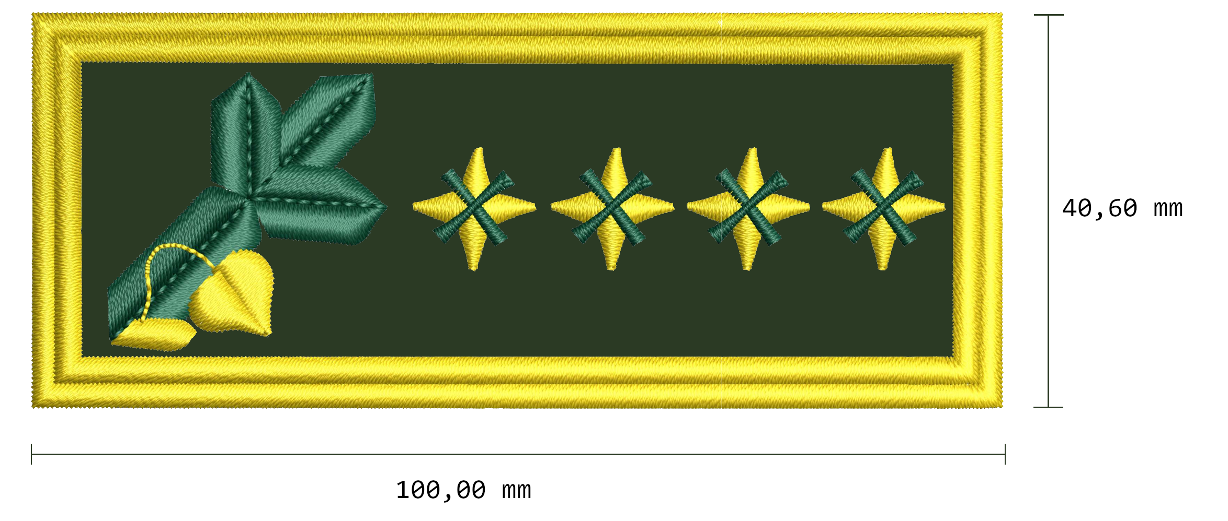

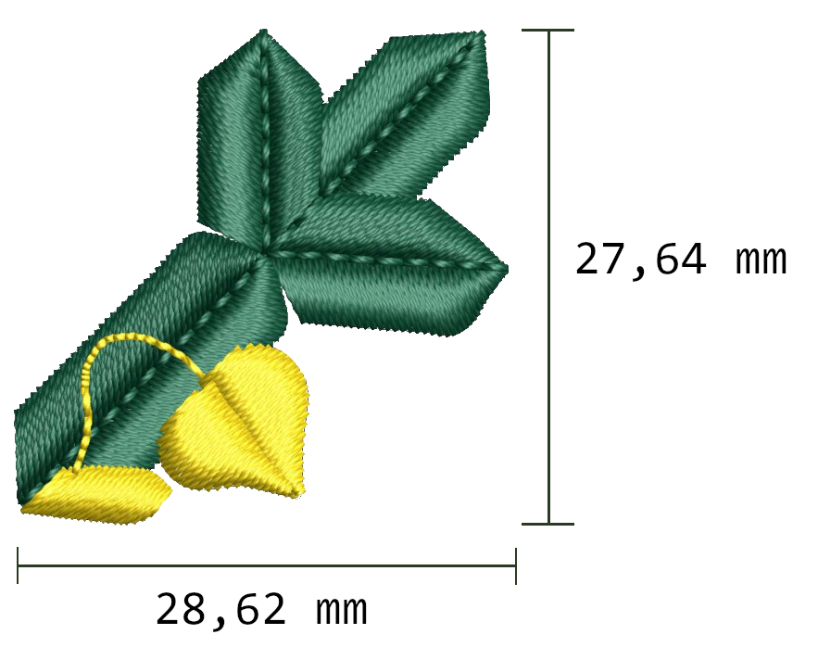
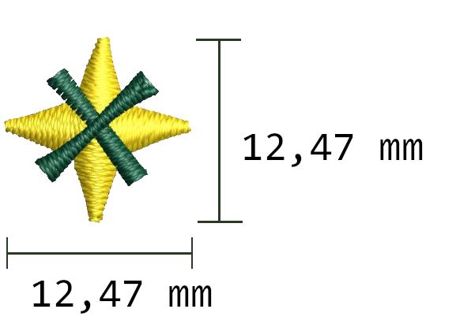

Základný materiál na výložku: 54% Polyester,44 % Vlna, 2% Elastan
Lepivá výstuž: Vlizelín 100% polyester
Filc: 100 % polyester
Suchý zips: 100 % polyamid, farba čierna
Farba nití: maraton - zlatá - 3006, zelená 1403 /alebo ekvivalent/

Vzor nášivky na ľavom rukáve
...

ČAŠŤ_2_logo_viazanka
...
50 mm

